Totstandkoming
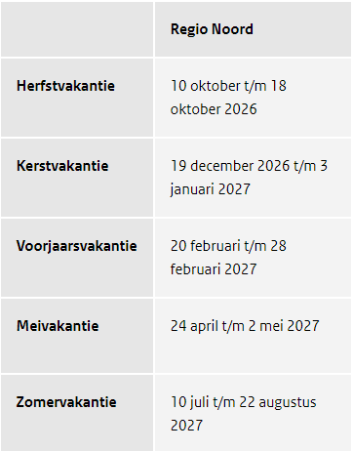
Totstandkoming jaarplanning

Start schooljaar is altijd week 35, i.v.m. vastgestelde start zomervakantie in week 29
Advies schoolvakanties regio noord aanhouden m.u.v. zomer, volgens besluit hierover altijd start week 29
Voor de mei-vakantie gedlt vanuit de overheid één adviesweek. Tweede week af laten hangen van diverse feestdagen en vakantieplanning VO regio Twente (zover tijdig bekend)
Aandachtspunt: sommige jaren kennen een weeknummer 53. Dit is van groot belang om rekening mee te houden i.v.m. systemen, andere planingen. Het gaat hier om kalenderjaren 2026, 2032, 2037, 2043, 2048
NB: omdat 2026 een jaar is met 53 weken, telt het schooljaar net als in 2020-2021 41 i.p.v. 40 lesweken. De extra lesweek is net als in 2020-2021 toegevoegd aan periode 4
Vastgestelde landelijke feestdagen worden gevolgd.
Periode-indeling conform handboek roosterproces van 4 x 10 weken wordt aangehoiuden

Wettelijke feestdagen 2026-2027:
Kerstmis | Vrijdag, 25 December 2026
2de Kerstdag | Zaterdag, 26 December 2026
Nieuwjaarsdag | Vrijdag, 1 Januari 2027
Rosenmontag (NB geen formele feestdag, vrijwel altijd onderwijsvrije dag) | Maandag 8 februari 2027
Goede vrijdag | Vrijdag, 26 Maart 2027
Pasen | Zondag, 28 Maart 2027
Paasmaandag | Maandag, 29 Maart 2027
Koningsdag | Dinsdag, 27 April 2027
Bevrijdingsdag | Woensdag, 5 Mei 2027
Hemelvaartsdag | Donderdag, 6 Mei 2027
Pinksteren | Zondag, 16 Mei 2027
Pinkstermaandag | Maandag, 17 Mei 2027

Advies vakantieweken rijksoverheid regio noord (betreft voorlopig advies, zie https://www.rijksoverheid.nl/onderwerpen/schoolvakanties/overzicht-schoolvakanties-per-schooljaar/overzicht-schoolvakanties-2026-2027

